ТЕХ ОТЧЕТ
РАБОЧИЙ ТЕХНИЧЕСКИЙ ОТЧЕТ |  |  |  |  | № 202004GN003
 |  |  |  |  | ДАТА: 27.05.2020 г.
Ф.И.О. владельца а/м |  |  |  | Айсанова Мадина Абаевна
Ф.И.О. составившего отчет |  |  |  | Бекеев А.Т
Номер телефона с кодом города |  |  |  | 87172571571
Модель |  |  | Идентификационный номер автомобиля |  | Пробег | Дата продажи
RAVON NEXIA R3 |  |  | MX1TF69V9KA095056 |  | 12 | 2020-05-26
Обстоятельства при которых обнаружена проблема |  |  |  | Описание проблемы
 |  |  |  | На этапе ППП выявили течь масла, на шланге ГУРА через микротрещину давит масло
А. |  | Автомобиль стоял, двигатель не работал
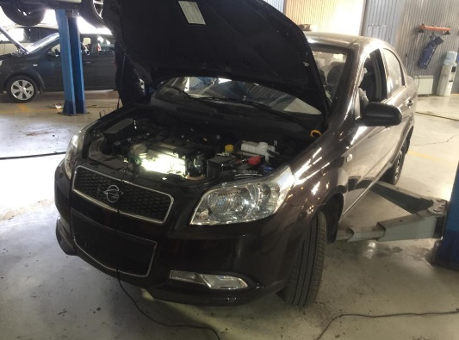
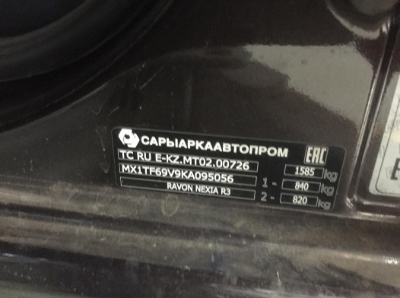
В. | Автомобиль находился в движении: |  |  | Информация относительно проблемы (Приложить чертеж или фотграфию неисправности)
 |  | При торможении
 |  | При переходе от ускорения к накату
 |  | При переключение на задний ход
 |  | При повороте
 |  | При ускорении
 |  | При замедлении
 |  | При ______ оборотах в минут
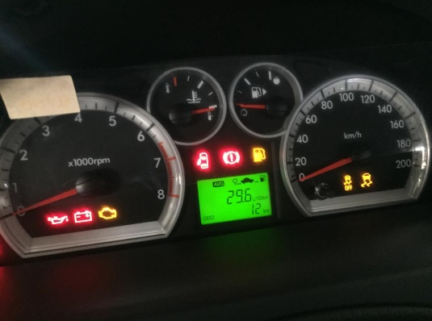
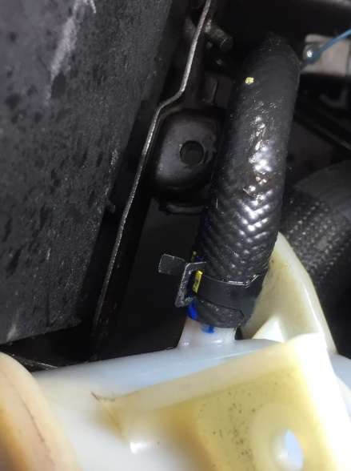
 |  | При любой скорости
 |  | На неровной дороге
 |  | На _____ передаче
С. | При использовании:
 |  | Тормозов
 |  | При повороте руля
 |  | При выключении сцепления
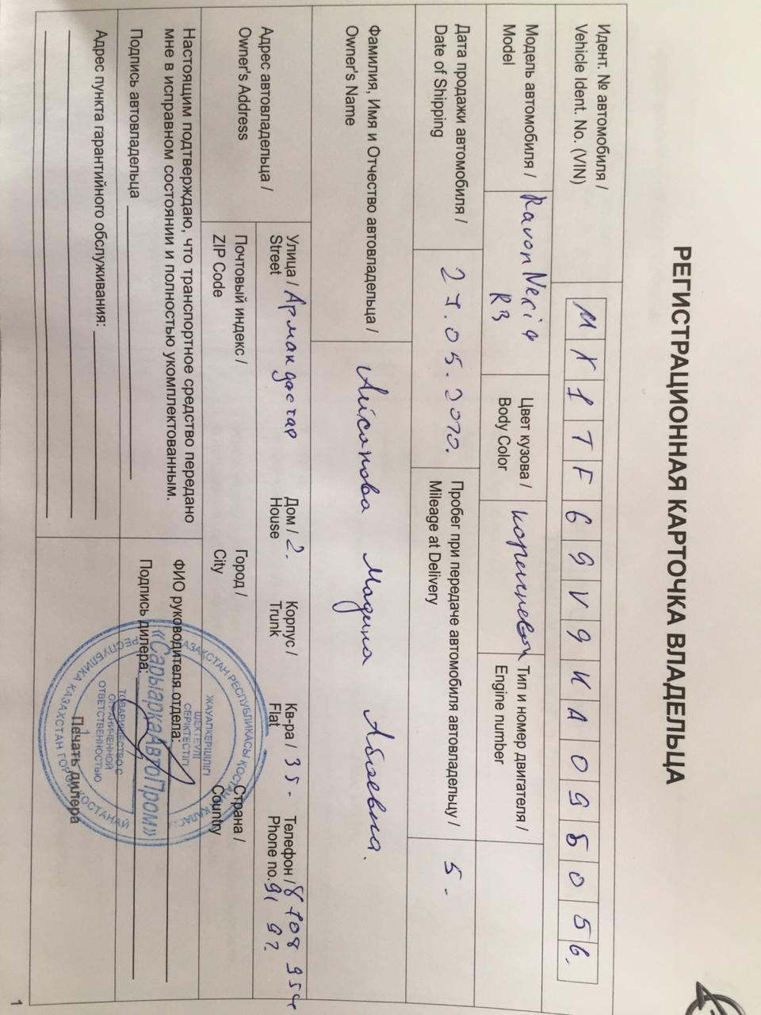
 |  | Обогревателя / кондиционера
 |  | При работе стеклоочистит / омывателя
 |  | При включении радио / CD проигрыват
 |  | Обогревателя заднего стекла
 |  | Прочее
D.
 |  | При запуске
 |  | При прогреве
 |  | На холостом ходу
C)
 |  | При горячем двигателе
E. | Возникает:
 |  | При ускорении
 |  | При высоких оборотах двигателя
 |  | При большой скорости
 |  | При большой загрузке багажника
F. | Когда случается по времени: |  |  | Информация о проблемной детали
 |  | Всегда |  | Номер детали по каталогу: | 42492843
 |  | Иногда |  | Наименование детали: | трубка гидропривода к бочку
 |  | После _____ км движения |  | Название поставщика: | GM
 |  | После _____ минут езды |  | LOT № детали:
Действия инженера по гарантии дилерского предприятия |  |  |  | На этапе ППП выявили течь масла, на шланге ГУРА через микротрещину давит масло, выдача машины запланирована на сегодняшний день, прошу согласовать замену шланга с другого авто, для своевременной выдачи автомобиля, и сохранения лояльных отношений с клиентом.

Ответственный Отдел по принятию мер и исследованию проблемы

 |  |  |  | (заполняется со стороны Отдела Гарантии качества ЗАО "GM Uzbekistan")

